AJM- GDL-
 |  |  |  | Título |  | PEDIDO |  |  |  |  |  |  |  |  | FOLIO |  | GDL-319
 |  |  |  | Área |  |  |  | Ventas

Fecha |  |  |  | No. De Cliente |  |  | No. Pedido |  |  |  | Condiciones
4-Jul-22 |  |  |  |  |  |  | GDL-319
DATOS DE FACTURACIÓN
Nombre | Secretaria de Eduacion Guanajuato
R.F.C. |  |  |  |  |  |  |  |  |  | C.P. | 36250 |  |  | Asesor: |  |  | Sergio Macias
Domicilio | Carretera Guanajuato – Puentecillas Km. 9.5 |  |  |  |  |  |  |  |  |  |  |  |  | Levanto Pedido: |  |  | Laura Sagun
Colonia | Col. Yerbabuena |  |  |  |  |  |  |  |  |  |  |  |  | Cliente Nuevo: |  |  | SI
Ciudad | Guanajuato, Gto |  |  |  |  |  |  |  |  |  |  |  |  | Medio |  |  | Tranporte Consolidado
Teléfono | 473 735 3400 Ext. 1675 |  |  |  |  |  |  |  |  |  |  |  |  | LAB |  |  | Guadalajara
E-mail
DATOS DE ENTREGA |  |  |  |  |  |  |  |  |  |  |  |  |  |  |  | FORMA DE ENTREGA
Domicilio | Muestras licitacion |  |  |  |  |  |  |  |  |  |  |  |  |  |  | Nosotros
 |  |  |  |  |  |  |  |  |  |  |  |  |  |  |  | X
Colonia | Núm. SEG-LPN08-2022 |  |  |  |  |  |  |  |  |  |  |  |  |  |  | Cliente Recoge

Ciudad / Estado |  |  |  |  |  |  |  |  |  |  |  |  |  |  |  | Transporte

Contacto y Teléfono |  |  |  |  |  |  |  | Fecha de Entrega |  |  | Horario de Entrega |  |  |  |  | Servicio
 |  |  |  |  |  |  |  | 2022-07-07 |  |  | 9:00 a 14:00 hrs

Cantidad | Unidad |  | Código |  |  | Medida |  |  | Descripción |  |  |  |  |  |  | Precio |  | Importe
2 | Piezas |  |  |  |  |  |  |  | Silla de Concha. Tubular 1"Cal.18. Apertura frontal y lateral 48cm. Parilla a 14cm del piso 5 piezas de macizo 1/4" y marco en "U" de 3/8" Pintura epoxica color negro. Concha color Azul Pantone 293C. Medidas: 78cm largo; 43cm asieiento; 39cm respaldo.
2 | Piezas |  | 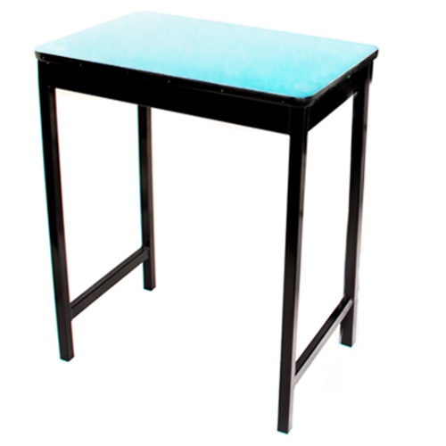 |  |  | 60 x 40 x 75 cm altura |  |  | Mesa de Trabajo : Marco de perfil 2"x1" Cal.18 Patas 1"Cal.18 con refuerzo lateral en "H" a 20cm del piso . Pintura epoxica color negro. Cubierta polipropileno Azul Pantone 293C de 60cm x 40cm x

IMPORTE CON LETRA: |  |  |  |  |  |  |  |  |  |  |  |  |  |  | Subtotal |  |  | 0.00
CAMBIOS DE ESPECIFICACIÓN TÉCNICA SOLICITADOS / OBSERVACIONES: |  |  |  |  |  |  |  |  |  |  |  |  |  |  | IVA 16% |  |  | 0.00
Muestras Licitacion Núm. SEG-LPN08-2022 |  |  |  |  |  |  |  |  |  |  |  |  |  |  | Total |  |  | 0.00
 |  |  |  |  |  |  |  |  |  |  |  |  |  |  | Nombre y Firma del Cliente:

Empaque: |  | Local |  |  |  | Paquetería |  |  |  | Camión |  |  | X |  | Revisó:
Método y forma de pago: |  |  |  |  | PUE |  |  |  |  |  |  | PPD 99
Uso CFDI: |  | G01
Enviado a Enlace |  |  |  |  | Salida |  |  |  | Factura |  |  |  |  | Otros

